RUWA Trennplan
Trennplan für RUWA Matten-Produkte
artec 500 K-Matten Z-Matten wama 500 Ankermatten forwa 2000 KUFU SUNO STÜBÜ
Schnittangaben zu Trennplan
Skizze
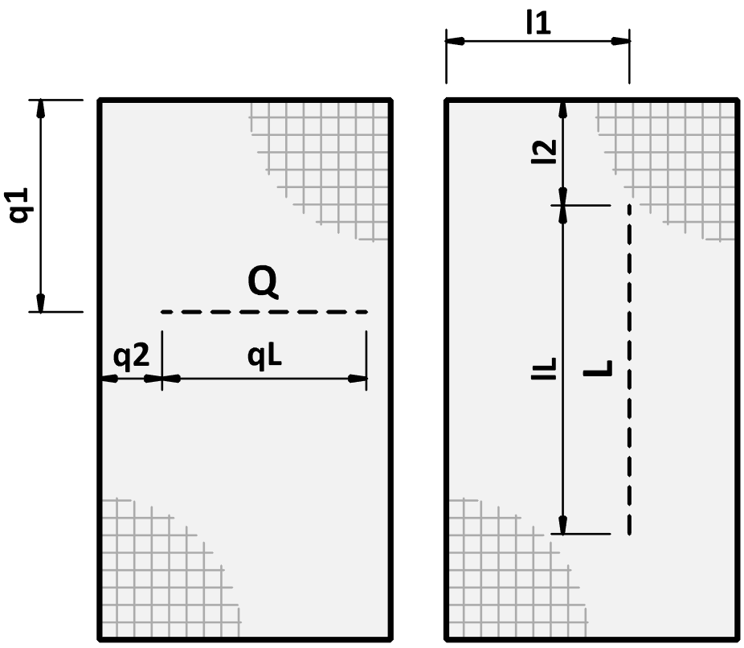
 |  |  |  |  |  |  |  |  |  |  |  |  |  |  |  |  |  |  |  | DE 01-2023
Trennplan-Nr.*: (*Pflichtangaben) |  |  |  | zu Verlegeplan-Nr.: |  |  |  |  |  | Gezeichnet: |  |  |  | Datum: |  | Geprüft: |  |  |  |  |  | Trennplan-Nr.: |  |  | zu Verlegeplan-Nr.: |  |  |  | Datum: |  | Q | Schnitt in Querrichtung
 |  |  |  |  |  |  |  |  |  |  |  |  |  |  |  |  |  |  |  |  |  |  |  |  |  |  |  |  |  |  | q1 | Abstand Schnitt q1
Lieferdatum: |  |  |  | Ingenieurbüro*: |  |  |  |  |  | Baustelle*: |  |  |  | Bauteil*: |  |  |  |  |  |  |  |  |  |  |  |  |  |  |  |  | q2 | Abstand Schnitt q2
 |  |  |  |  |  |  |  |  |  |  |  |  |  |  |  |  |  |  |  |  |  | Bewehrungsmatten sind die ideale Lösung, wenn Sie grösserer Flächen wie Bodenplatten, Decken oder Wände rationell planen sowie schnell und einfach bewehren möchten. Wir bieten ein umfassendes Matten-Sortiment ab Lager Sumiswald an. Mit dem Lagersortiment haben Sie weniger Schnittkosten und eine optimale Anpassung an die Bauteile. Die Lagermatten können nach Trennplan geschnitten werden, was die Kombinationsmöglichkeiten für eine Matteneinteilung zusätzlich optimiert. Bearbeitung Schneiden Nach der Vorgabe des Planers können Lagermatten geschnitten werden. Dabei sollten keine Drähte in die Schnittkante fallen. Werden grosse Mengen von Matten geschnitten, welche gleiche Formate haben, kann eine Lösung mit Spezialmatten wirtschaftlich sein. |  |  |  |  |  |  |  |  | qL | Schnittlänge qL
Kontaktperson Baustelle*: |  |  |  |  |  |  |  |  |  |  |  |  |  |  |  |  |  |  |  |  |  |  |  |  |  |  |  |  |  |  | L | Schnitt in Längsrichtung
 |  |  |  |  |  |  |  |  |  |  |  |  |  |  |  |  |  |  |  |  |  |  |  |  |  |  |  |  |  |  | l1 | Abstand Schnitt l1
Telefon-Nr. Baustelle*: |  |  |  | Bauunternehmung*: |  |  |  |  |  | Lieferadresse*: |  |  |  | Bemerkung: |  |  |  |  |  |  |  |  |  |  |  |  |  |  |  |  | l2 | Abstand Schnitt l2
 |  |  |  |  |  |  |  |  |  |  |  |  |  |  |  |  |  |  |  |  |  |  |  |  |  |  |  |  |  |  | lL | Schnittlänge lL
RUWA Objekt-Nr.:

 | 0
 | 0
 | 0
 | 0
 | 0
0 | 0
0 | 0
0 | 0
0 | 0
0 | 0
0 | 0
0 | 0
0 | 0
0 | 0
0 | 0
0 | 0
0 | 0
0 | 0
0 | 0
0 | 0
0 | 0
0 | 0
0 | 0
0 | 0
0 | 0
0 | 0
0 | 0
0 | 0
0 | 0
0 | 0
0 | 0
 | 0
 | 0
 | 0
 | 0
 | 0
0 | 0
0 | 0
0 | 0
0 | 0
0 | 0
0 | 0
0 | 0
0 | 0
0 | 0
0 | 0
0 | 0
0 | 0
0 | 0
0 | 0
0 | 0
0 | 0
0 | 0
0 | 0
0 | 0
0 | 0
0 | 0
0 | 0
0 | 0
0 | 0
0 | 0
0 | 0
 | 0
 | 0
 | 0
 | 0
 | 0
0 | 0
0 | 0
0 | 0
0 | 0
0 | 0
0 | 0
0 | 0
0 | 0
0 | 0
0 | 0
0 | 0
0 | 0
0 | 0
0 | 0
0 | 0
0 | 0
0 | 0
0 | 0
0 | 0
0 | 0
0 | 0
0 | 0
0 | 0
0 | 0
0 | 0
0 | 0
 | 0
 | 0
 | 0
 | 0
 | 0
0 | 0
0 | 0
0 | 0
0 | 0
0 | 0
0 | 0
0 | 0
0 | 0
0 | 0
0 | 0
0 | 0
0 | 0
0 | 0
0 | 0
0 | 0
0 | 0
0 | 0
0 | 0
0 | 0
0 | 0
0 | 0
0 | 0
0 | 0
0 | 0
0 | 0
0 | 0
TRENNPLAN ZU LAGERMATTEN (SCHNITTE KÖNNEN RECHTS IN TABELLEN EINGETRAGEN WERDEN) |  |  |  |  |  |  |  |  |  |  |  |  |  | LAGERMATTEN |  |  |  |  |  |  |  | SCHNITTANGABEN FÜR TRENNPLAN
Typ (3) |  |  | Typ (3) |  |  | Typ (3) |  |  |  |  |  | Typ (3) |  | Pos. | Typ (3) | Anzahl [Stk.] | Gewicht total [kg] | geschnit-ten (1) |  | gebogen (1) (2) |  | Typ |  |  |  |  | Typ |  |  |  | Typ |  |  |  | Typ
Anzahl [Stk.] |  |  | Anzahl [Stk.] |  |  | Anzahl [Stk.] |  |  |  |  |  | Anzahl [Stk.] |  |  |  |  |  |  |  |  |  | Schnitt- richtung | q1 bzw. l1 [mm] | q2 bzw. l2 [mm] | qL bzw. lL [mm] |  | Schnitt- richtung | q1 bzw. l1 [mm] | q2 bzw. l2 [mm] | qL bzw. lL [mm] | Schnitt- richtung | q1 bzw. l1 [mm] | q2 bzw. l2 [mm] | qL bzw. lL [mm] | Schnitt- richtung | q1 bzw. l1 [mm] | q2 bzw. l2 [mm] | qL bzw. lL [mm]

 |  |  |  |  |  |  |  |  |  |  |  |  |  |  |  |  |  |  |  |  |  |  |  |  |  | 1
 |  |  |  |  |  |  |  |  |  |  |  |  |  |  |  |  |  |  |  |  |  |  |  |  |  | 2
 |  |  |  |  |  |  |  |  |  |  |  |  |  |  |  |  |  |  |  |  |  |  |  |  |  | 3
 |  |  |  |  |  |  |  |  |  |  |  |  |  |  |  |  |  |  |  |  |  |  |  |  |  | 4
 |  |  |  |  |  |  |  |  |  |  |  |  |  |  |  |  |  |  |  |  |  |  |  |  |  | 5
 |  |  |  |  |  |  |  |  |  |  |  |  |  |  |  |  |  |  |  |  |  |  |  |  |  | 6
 |  |  |  |  |  |  |  |  |  |  |  |  |  |  |  |  |  |  |  |  |  |  |  |  |  | 7
 |  |  |  |  |  |  |  |  |  |  |  |  |  | Total Gewicht [kg] |  |  |  |  |  |  |  |  |  |  |  | 8
 |  |  |  |  |  |  |  |  |  |  |  |  |  | Anzahl Mattenpositionen |  |  |  |  |  |  |  |  |  |  |  | 9
 |  |  |  |  |  |  |  |  |  |  |  |  |  |  |  |  |  |  |  |  |  |  |  |  |  | 10
 |  |  |  |  |  |  |  |  |  |  |  |  |  | FORWA 2000 ANSCHLUSS-SYSTEME
 |  |  |  |  |  |  |  |  |  |  |  |  |  | Pos. | Typ | Anzahl [Stk.] | Menge [m] | zusätzlich gebogen (AAL, AI, GI) [mm] (2) |  |  |  |  |  |  |  | 11
 |  |  |  |  |  |  |  |  |  |  |  |  |  |  |  |  |  |  |  |  |  |  |  |  |  | 12
 |  |  |  |  |  |  |  |  |  |  |  |  |  |  |  |  |  | a | b |  | c |  |  |  |  | 13
 |  |  |  |  |  |  |  |  |  |  |  |  |  |  |  |  |  |  |  |  |  | Reihenfolge der Ausfüllung
Typ (3) |  |  | Typ (3) |  |  | Typ (3) |  |  |  |  |  | Typ (3) |  |  |  |  |  |  |  |  |  | Typ |  |  |  |  | Typ |  |  |  | Typ |  |  |  | Typ
 | 0
 | 0
 | 0
 | 0
 | 0
0 | 0
0 | 0
0 | 0
0 | 0
0 | 0
0 | 0
0 | 0
0 | 0
0 | 0
0 | 0
0 | 0
0 | 0
0 | 0
0 | 0
0 | 0
0 | 0
0 | 0
0 | 0
0 | 0
0 | 0
0 | 0
0 | 0
0 | 0
0 | 0
0 | 0
0 | 0
1.95
3.90
2.40
2.70
3.15
4.80
5.40
6.30
1.125
2.25
Anzahl [Stk.] |  |  | Anzahl [Stk.] |  |  | Anzahl [Stk.] |  |  |  |  |  | Anzahl [Stk.] |  |  |  |  |  |  |  |  |  | Schnitt- richtung | q1 bzw. l1 [mm] | q2 bzw. l2 [mm] | qL bzw. lL [mm] |  | Schnitt- richtung | q1 bzw. l1 [mm] | q2 bzw. l2 [mm] | qL bzw. lL [mm] | Schnitt- richtung | q1 bzw. l1 [mm] | q2 bzw. l2 [mm] | qL bzw. lL [mm] | Schnitt- richtung | q1 bzw. l1 [mm] | q2 bzw. l2 [mm] | qL bzw. lL [mm]
 | 0
 | 0
 | 0
 | 0
 | 0
0 | 0
0 | 0
0 | 0
0 | 0
0 | 0
0 | 0
0 | 0
0 | 0
0 | 0
0 | 0
0 | 0
0 | 0
0 | 0
0 | 0
0 | 0
0 | 0
0 | 0
0 | 0
0 | 0
0 | 0
0 | 0
0 | 0
0 | 0
0 | 0
0 | 0
0 | 0
 | 0
 | 0
 | 0
 | 0
 | 0
0 | 0
0 | 0
0 | 0
0 | 0
0 | 0
0 | 0
0 | 0
0 | 0
0 | 0
0 | 0
0 | 0
0 | 0
0 | 0
0 | 0
0 | 0
0 | 0
0 | 0
0 | 0
0 | 0
0 | 0
0 | 0
0 | 0
0 | 0
0 | 0
0 | 0
0 | 0
 | 0
 | 0
 | 0
 | 0
 | 0
0 | 0
0 | 0
0 | 0
0 | 0
0 | 0
0 | 0
0 | 0
0 | 0
0 | 0
0 | 0
0 | 0
0 | 0
0 | 0
0 | 0
0 | 0
0 | 0
0 | 0
0 | 0
0 | 0
0 | 0
0 | 0
0 | 0
0 | 0
0 | 0
0 | 0
0 | 0

 |  |  |  |  |  |  |  |  |  |  |  |  |  | ARTEC 500 ZUSÄTZLICH GEBOGEN
 |  |  |  |  |  |  |  |  |  |  |  |  |  | Pos. | Typ | Anzahl [Stk.] | Gewicht total [kg] | zusätzlich abgebogen [mm] (2)

 |  |  |  |  |  |  |  |  |  |  |  |  |  |  |  |  |  | a | b |  | c

 |  |  |  |  |  |  |  |  |  |  |  |  |  | Total Gewicht [kg]
 |  |  |  |  |  |  |  |  |  |  |  |  |  | Anzahl Mattenpositionen
 |  |  |  |  |  |  |  |  |  |  |  |  |  | BEI FRAGEN ZUM TRENNPLAN ODER UNSEREN MATTEN-PRODUKTEN WENDEN SIE SICH BITTE AN UNSERE INGENIEURE.

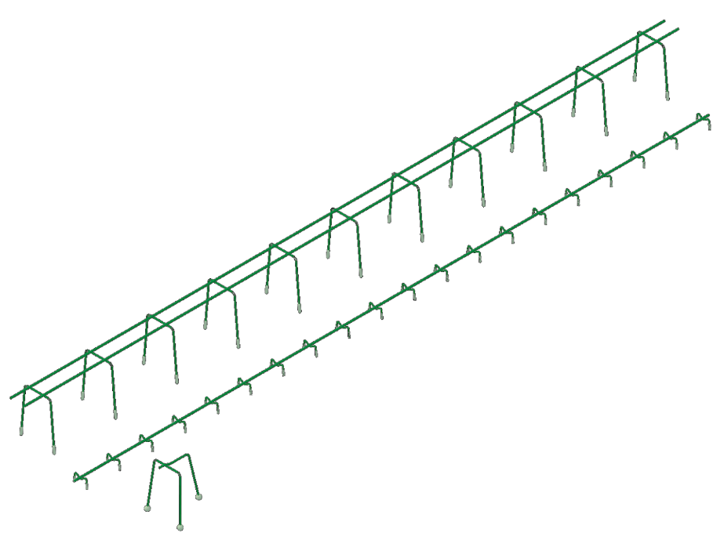
 |  |  |  |  |  |  |  |  |  |  |  |  |  |  |  |  |  |  |  |  |  | Reihenfolge der Ausfüllung
DISTANZKÖRBE SUNO / SUNO-mini / KUFU / KUFU-mini / STÜBÜ
DK | Typ |  |  | Anzahl [Stk.] | Höhe [cm] |  |  | Länge total [m] |  |  | Fuss [DK] |  | Zubehör |  |  | Bedarf Zubehör

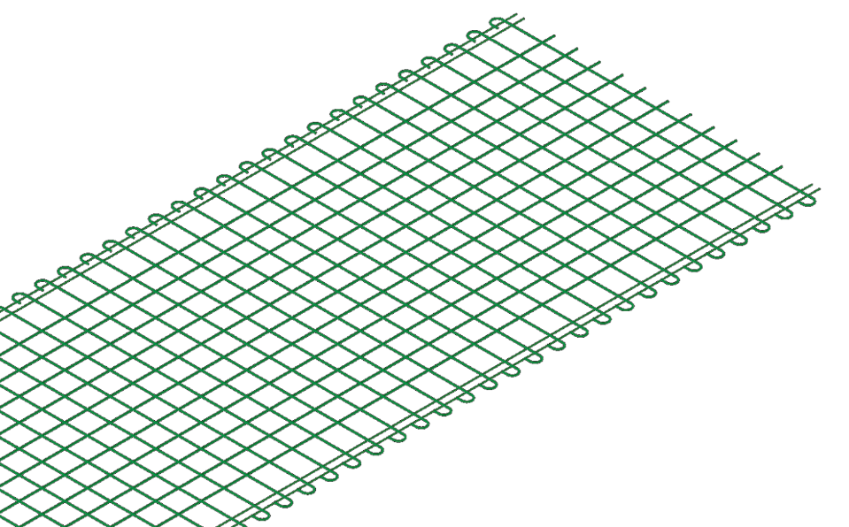

Reihenfolge der Ausfüllung

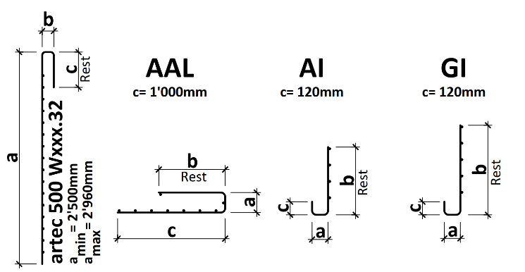
ERKLÄRUNGEN |  |  |  |  |  |  | LEGENDE
(1) Falls Matte gebogen oder geschnitten, bitte Skizze ergänzen (2) Biegekante max. 5.00 m | Rundungsbreite max. 3.00 m | falls nicht definiert gilt Biegedorndurchmesser d3= 4ø | keine Drähte im Bereich vom Biegedorn (3) UNI 330 und UNI 420: Produktion nur auf Bestellung |  |  |  |  |  |  | Pflichtangabe
 |  |  |  |  |  |  | optional
 |  |  |  |  |  |  | nicht wählbar

 |  |  |  |  |  |  |  | Web | www.ruwa-ag.ch
RUWA Drahtschweisswerk AG |  |  |  |  |  |  |  | Preisanfrage | info@ruwa-ag.ch
Burghof 100 |  | Tel. +41 34 432 35 35 |  |  |  |  |  | Bestellung | verkauf@ruwa-ag.ch
CH-3454 Sumiswald |  | Fax +41 34 432 35 55 |  |  |  |  |  | Technische Beratung | technik@ruwa-ag.ch

